界面&功能
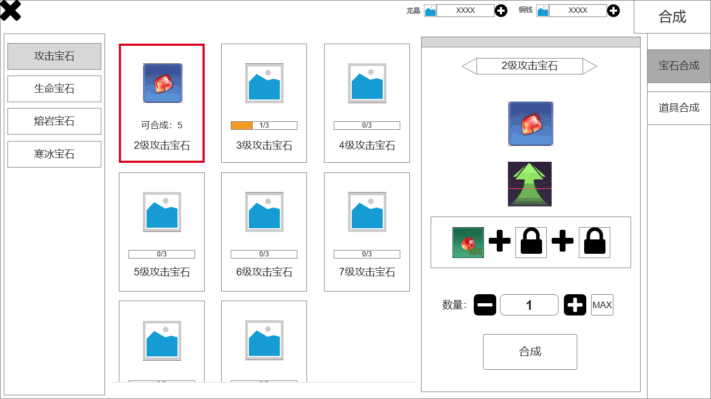
界面相关

 | 合成页面
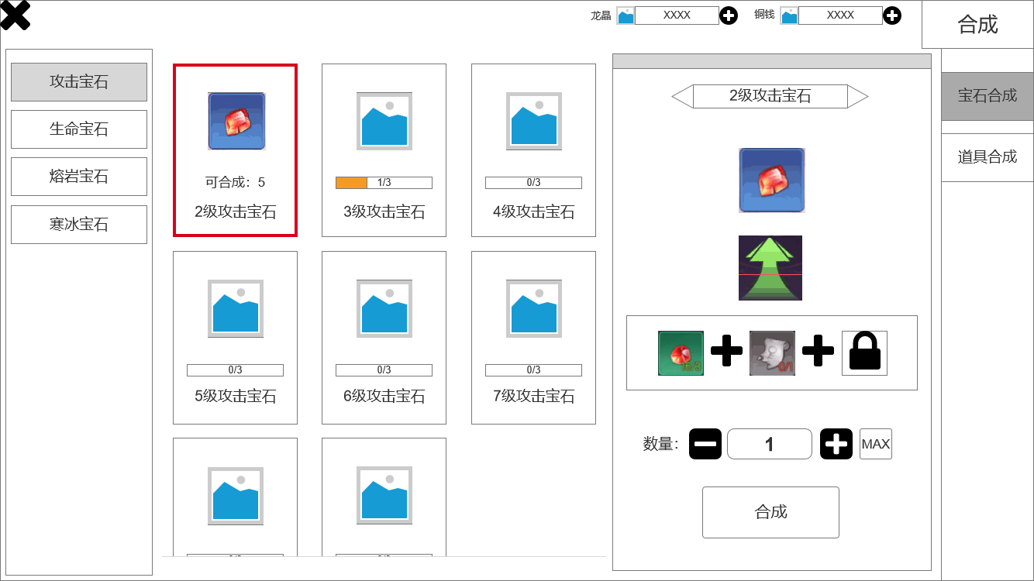
1
2
3

 |  | 1、退出界面
 |  | 2、合成道具
 |  | ▶ | 有选中效果，已展示
 |  | ▶ | 展示合成道具信息：道具图片、是否可合成（可合成数量或缺少的原材料数量）、合成道具名称
 |  | ▶ | 进入界面默认选中第一个合成道具
 |  | 3、展示玩家当前拥有的游戏币
 |  | 4、二级页签：可选择预合成道具的种类，后续可添加
 |  | 5、界面标题和一级页签，选择不同的合成大类，后续可添加
 |  | 6、合成栏
 |  | ▶ | 展示：预合成道具的名称、图片、合成箭头（贴图、由原材料指向预合成道具）、需要消耗的原材料种类数量、一次性合成的数量、合成按钮
 |  | ▶ | 不同的道具合成时，所用的原材料种类和数量各不相同，原材料种类最多三种。当只需要一种原材料时，其他原材料槽位有锁住的特效，如图。
5
 |  | ▶ | 一次性可合成多个道具，最大数目取决于玩家拥有的原材料数目，同时左侧道具选择栏中也会显示可合成的最大数量
 |  | ▶ | 有加减按钮，可改变预合成道具的数量，点击“MAX”按钮时，自动输入可合成的最大数量。当材料不足，而玩家继续点击加号按钮时，弹出文字提示“原材料不足”
 |  | ▶ | 合成成功后，弹出文字提示“合成成功”，无发光特效。
4
 |  | ▶ | 当需要的原材料数目不足时，图标为灰色，有展示

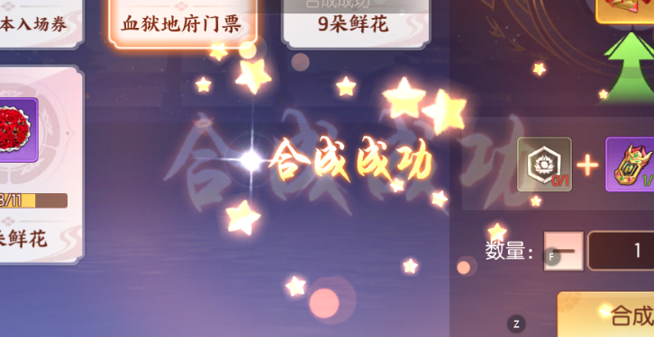

6

 | 道具合成界面展示

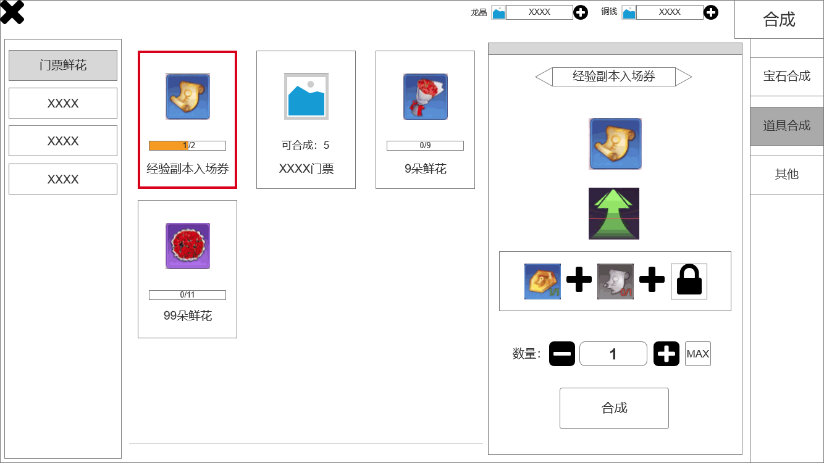

 | 无框选标示界面

参考界面
